Sheet1
 |  |  |  |  |  |  |  |  |  |  |  |  |  |  |  |  |  |  |  |  |  |  |  |  |  | # = Number
 |  |  |  |  |  |  |  |  |  |  |  |  |  |  |  |  |  |  |  |  |  |  |  |  |  | T = Type |  | SPI01 | SPI2 | SPI3
 |  |  |  |  |  |  |  |  |  |  |  |  |  |  |  |  |  |  |  |  |  |  |  |  |  | GPIO | RTC GPIO | DAC
 |  |  |  |  |  |  |  |  |  |  |  |  |  |  |  |  |  |  |  |  |  |  |  |  |  | ADC1 | ADC2 | EMAC
 |  |  |  |  |  |  |  |  |  |  |  |  |  |  |  |  |  |  |  |  |  |  |  |  |  | TOUCH |  | SDIO Slave
 |  |  |  |  |  |  |  |  |  |  |  |  |  |  |  |  |  |  |  |  |  |  |  |  |  | Clock |  | SDIO Host Port 1 | SDIO Host Port 2
 |  |  |  |  |  |  |  |  |  |  |  |  |  |  |  |  |  |  |  |  |  |  |  |  |  |  |  | JTAG
 |  |  |  |  |  |  |  |  |  |  |  |  |  |  |  |  |  |  |  |  |  |  |  |  |  |  |  | UART0 | UART1 | UART2
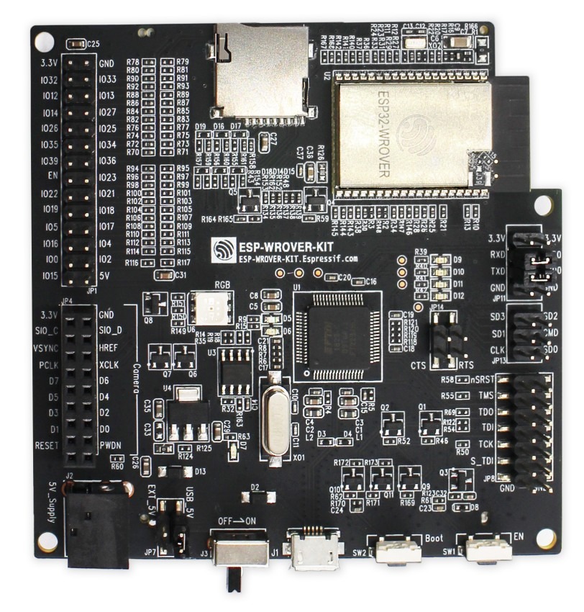

 |  |  |  |  |  |  |  |  | T | # | Name | Silk | Silk | Name | # | T
 |  |  |  |  |  |  |  |  | P | 2 | 3V3 | 3.3V | GND | GND | 1 | P
 |  |  |  | XTAL_32K_P | TOUCH9 | ADC1_CH4 | RTC_GPIO9 | GPIO32 | I/O | 8 | IO32 | IO32 | IO33 | IO33 | 9 | I/O | GPIO33 | RTC_GPIO8 | ADC1_CH5 | TOUCH8 | XTAL_32K_N
MTDI | SD_DATA2 | HS2_DATA2 | HSPIQ | EMAX_TXD3 | TOUCH5 | ADC2_CH5 | RTC_GPIO15 | GPIO12 | I/O | 14 | IO12 | IO12 | IO13 | IO13 | 16 | I/O | GPIO13 | RTC_GPIO14 | ADC2_CH4 | TOUCH4 | EMAC_RX_ER | HSPID | HS2_DATA3 | SD_DATA3 | MTCK
MTMS | SD_CLK | HS2_CLK | HSPICLK | EMAX_TXD2 | TOUCH6 | ADC2_CH6 | RTC_GPIO16 | GPIO14 | I/O | 13 | IO14 | IO14 | IO27 | IO27 | 12 | I/O | GPIO27 | RTC_GPIO17 | ADC2_CH7 | TOUCH7 | EMAC_RX_DV
 |  |  |  | EMAC_RXD1 | DAC_2 | ADC2_CH9 | RTC_GPIO7 | GPIO26 | I/O | 11 | IO26 | IO26 | IO25 | IO25 | 10 | I/O | GPIO25 | RTC_GPIO6 | ADC2_CH8 | DAC_1 | EMAC_RXD0
 |  |  |  |  |  | ADC1_CH7 | RTC_GPIO5 | GPIO35 | I | 7 | IO35 | IO35 | IO34 | IO34 | 6 | I | GPIO34 | RTC_GPIO4 | ADC1_CH6
 |  |  |  |  |  | ADC1_CH3 | RTC_GPIO3 | GPIO39 | I | 5 | SENSOR_VN | IO39 | IO36 | SENSOR_VP | 4 | I | GPIO36 | RTC_GPIO0 | ADC1_CH0
 |  |  |  |  |  |  |  |  | I | 3 | EN | EN | IO23 | IO23 | 37 | I/O | GPIO23 |  |  |  |  | VSPID | HS1_STROBE
 |  |  | VSPIWP | EMAC_TXD1 |  |  | U0RTS | GPIO22 | I/O | 36 | IO22 | IO22 | IO21 | IO21 | 33 | I/O | GPIO21 |  |  |  | EMAC_TX_EN | VSPIHD
 |  |  | VSPIQ | EMAC_TXD0 |  |  | U0CTS | GPIO19 | I/O | 31 | IO19 | IO19 | IO18 | IO18 | 30 | I/O | GPIO18 |  |  |  |  | VSPICLK | HS1_DATA7
 |  | HS1_DATA6 | VSPICS0 | EMAC_RX_CLK |  |  |  | GPIO5 | I/O | 29 | IO5 | IO5 | IO17 | Connected to Integrated PSRAM
 |  |  |  |  |  |  |  |  |  |  | Connected to Integrated PSRAM | IO16 | IO4 | IO4 | 26 | I/O | GPIO4 | RTC_GPIO10 | ADC2_CH0 | TOUCH0 | EMAC_TX_ER | HSPIHD | HS2_DATA1 | SD_DATA1
 |  |  | CLK_OUT1 | EMAC_TX_CLK | TOUCH1 | ADC2_CH1 | RTC_GPIO11 | GPIO0 | I/O | 25 | IO0 | IO0 | IO2 | IO2 | 24 | I/O | GPIO2 | RTC_GPIO12 | ADC2_CH2 | TOUCH2 |  | HSPIWP | HS2_DATA0 | SD_DATA0
MTDO | SD_CMD | HS2_CMD | HSPICS0 | EMAC_RXD3 | TOUCH3 | ADC2_CH3 | RTC_GPIO13 | GPIO15 | I/O | 23 | IO15 | IO15 | 5V
 |  |  |  |  |  |  |  |  |  |  |  | JP1
 |  |  |  |  |  |  |  |  |  |  |  | 3.3V | GND
 |  |  |  |  |  |  |  |  |  |  |  | SIO_C | SIO_D
 |  |  |  |  |  |  |  |  |  |  |  | VSYNC | HREF
 |  |  |  |  |  |  |  |  |  |  |  | PCLK | XCLK
 |  |  |  |  |  |  |  |  |  |  |  | D7 | D6
 |  |  |  |  |  |  |  |  |  |  |  | D5 | D4
 |  |  |  |  |  |  |  |  |  |  |  | D3 | D2
 |  |  |  |  |  |  |  |  |  |  |  | D1 | D0
 |  |  |  |  |  |  |  |  |  |  |  | RESET | PWDN
 |  |  |  |  |  |  |  |  |  |  |  | JP4
 |  |  |  |  |  |  |  |  |  |  |  | 3.3V | 3.3V
 |  |  |  |  |  |  |  |  |  |  |  | RXD | TXD0 | TXD0 | 35 | I/O | GPIO1 | CLK_OUT3 |  | EMAC_RXD2 | U0TXD
 |  |  |  |  |  |  |  |  |  |  |  | TXD | RXD0 | RXD0 | 34 | I/O | GPIO3 | CLK_OUT2 |  |  | U0RXD
 |  |  |  |  |  |  |  |  |  |  |  | GND | GND
 |  |  |  |  |  |  |  |  |  |  |  | JP11
 |  |  |  | U1TXD | HS1_DATA3 | SPIWP | SD_DATA3 | GPIO10 | I/O | 18 | SWP/SD3 | SD3 | SD2 | SHD/SD2 | 17 | I/O | GPIO9 | SD_DATA2 | SPIHD | HS1_DATA2 | U1RXD
 |  |  |  | U2CTS | HS1_DATA1 | SPID | SD_DATA1 | GPIO8 | I/O | 22 | SDI/SD1 | SD1 | CMD | SCS/CMD | 19 | I/O | GPIO11 | SD_CMD | SPICS0 | HS1_CMD | U1RTS
 |  |  |  | U1CTS | HS1_CLK | SPICLK | SD_CLK | GPIO6 | I/O | 20 | SCK/CLK | CLK | SD0 | SDO/SD0 | 21 | I/O | GPIO7 | SD_DATA0 | SPIQ | HS1_DATA0 | U2RTS
 |  |  |  |  |  |  |  |  |  |  |  | JP13

